Sheet1
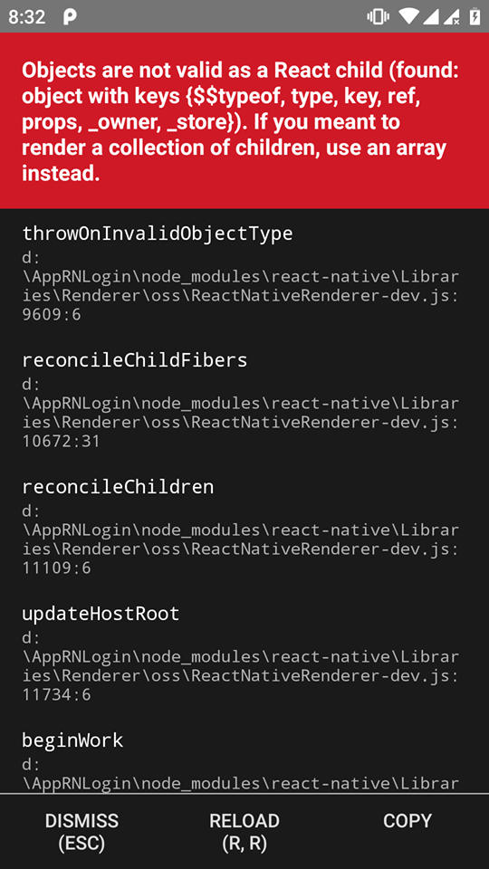
 | Quy trinh cài và sinh ra lỗi
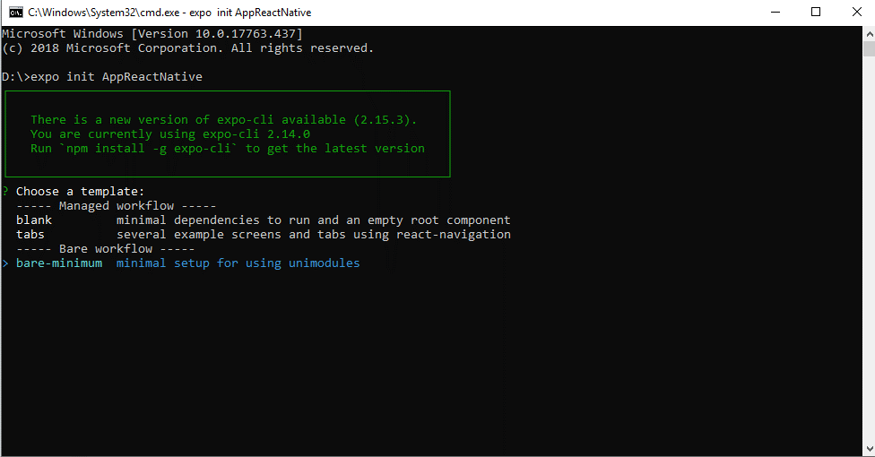

 | Cài thành công
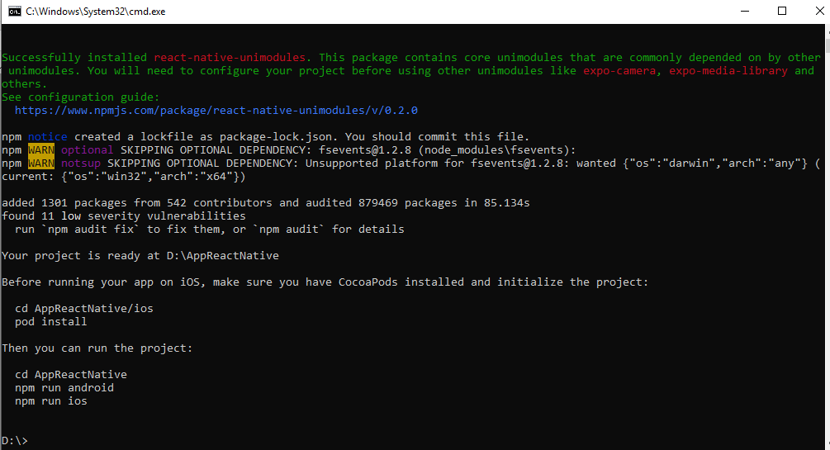

 | Kiểm tra đã kết nói với devices chưa

 | => Kết quả đã kết nối thành công

 | Chạy app lên
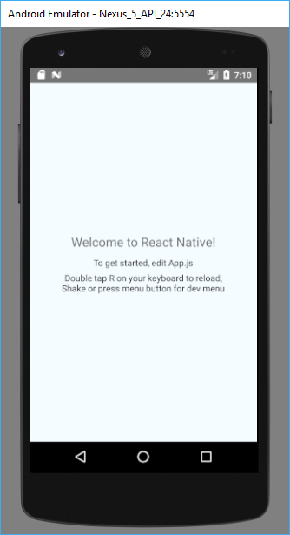

 | => Chạy thành công

Phần 1: | Chạy lại lệnh : npm install
 | Kết quả

 | Chạy lệnh cài firebase
 | npm install --save firebase
 | Kết quả

Kết thúc

 | Nếu mình ko cập nhật install bằng lệnh npm audit fit kết quả chạy lại app bình thường
 | nếu mình chạy lệnh đó và chạy lại app kết sinh ra lỗi như sau
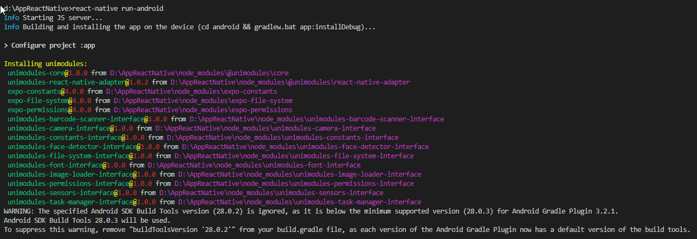

 | muốn tìm hiểu:
 | + | Cách kết nối với firebase, cách truy vấn và tương tác với firebase.

